Atelier 2 - SR et OV
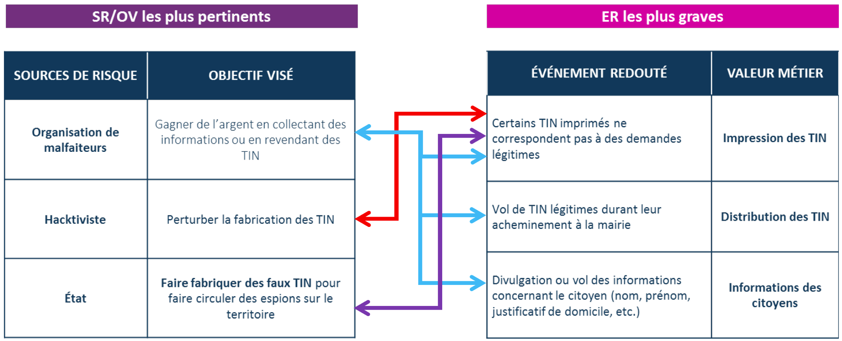
Identification |  | Cotation |  | Evaluation
Sources de Risque | Objectifs Visés | Motivation | Ressources | Pertinence du couple SR/OV | Priorité | Retenu | Justification de l'exclusion du couple SR/OV
Organisation de malfaiteurs | Gagner de l'argent en collectant des informations (données à caractère personnel) ou en revendant des TIN | Fortement motivé | Ressources importantes | Très pertinent | 1 | OUI
Activiste | Perturber la fabrication de TIN | Fortement motivé | Ressources importantes | Très pertinent | 1 | OUI |  | Pertinence |  | Motivation
État | Faire fabriquer des faux TIN pour faire circuler des espions sur le territoire | Fortement motivé | Ressources illimitées | Très pertinent | 1 | OUI |  |  |  | Très peu motivé | Peu motivé | Assez motivé | Fortement motivé
Agent malveillant SGTIN | Discréditer ou saboter le service de renouvellement de TIN | Assez motivé | Ressources significatives | Plutôt pertinent | 2 | OUI |  | Ressources | Ressources illimitées | Plutôt pertinent | Plutôt pertinent | Très pertinent | Très pertinent
Terroriste | Créer un faux TIN pour entrer sur le territoire | Assez motivé | Ressources limitées | Moyennement pertinent | 3 | NON | Non prioritaires dans une première itération |  | Ressources importantes | Moyennement pertinent | Plutôt pertinent | Plutôt pertinent | Très pertinent
Citoyen malhonnête | Créer une fausse identité | Très peu motivé | Ressources limitées | Peu pertinent | 4 | NON | Non prioritaires dans une première itération |  | Ressources significatives | Peu pertinent | Moyennement pertinent | Plutôt pertinent | Plutôt pertinent
Hacker amateur | Tester ses compétences en cybersécurité sur un système "grandeur nature" | Peu motivé | Ressources limitées | Peu pertinent | 4 | NON | Non prioritaires dans une première itération |  | Ressources limitées | Peu pertinent | Peu pertinent | Moyennement pertinent | Plutôt pertinent

Lien entre les événénements redoutés et les couples SR/OV :

Atelier 3 - Carto PP
Cartographie de la dangerosité des parties prenantes :
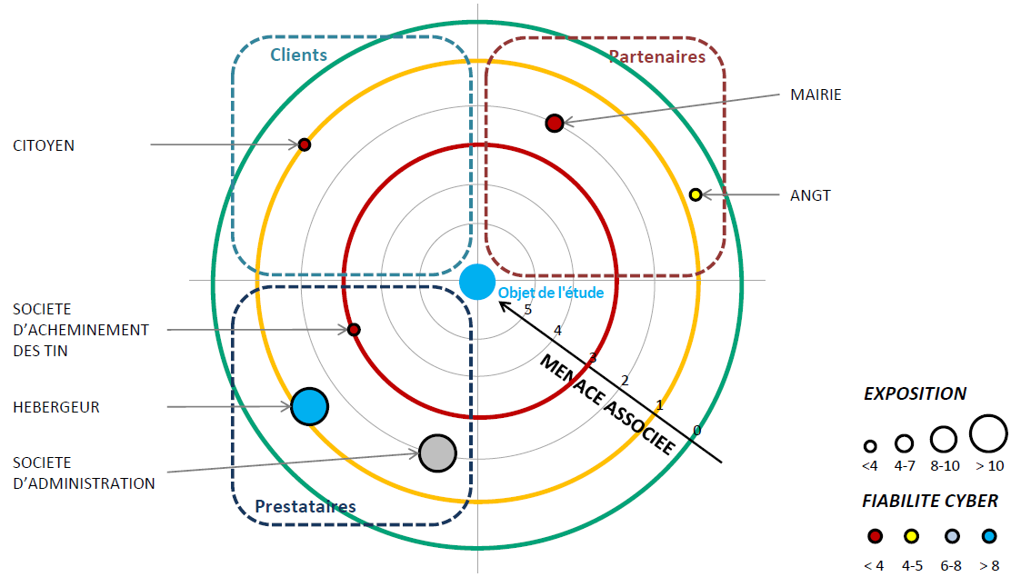
 | Série 1 | Série 2 | Série 3 | Cercle 1 | Cercle 2 | Cercle 3 | Cercle 4 | Cercle 5
 | 0 | 0 | 0 | 0 | 0 | 0 | 0 | 0
 | 0 | 0 | 0 | 0 | 0 | 0 | 0 | 0
 | 0 | 0 | 0 | 0 | 0 | 0 | 0 | 0
 | 0 | 0 | 0 | 0 | 0 | 0 | 0 | 0
 | 0 | 0 | 0 | 0 | 0 | 0 | 0 | 0
 | 0 | 0 | 0 | 0 | 0 | 0 | 0 | 0
 | 0 | 0 | 0 | 0 | 0 | 0 | 0 | 0
 | 0 | 0 | 0 | 0 | 0 | 0 | 0 | 0
 | 0 | 0 | 0 | 0 | 0 | 0 | 0 | 0
 | 0 | 0 | 0 | 0 | 0 | 0 | 0 | 0
 | 0 | 0 | 0 | 0 | 0 | 0 | 0 | 0
 | 0 | 0 | 0 | 0 | 0 | 0 | 0 | 0
 | 0 | 0 | 0 | 0 | 0 | 0 | 0 | 0
 | 0 | 0 | 0 | 0 | 0 | 0 | 0 | 0
 | 0 | 0 | 0 | 0 | 0 | 0 | 0 | 0
 | 0 | 0 | 0 | 0 | 0 | 0 | 0 | 0
 | 0 | 0 | 0 | 0 | 0 | 0 | 0 | 0
 | 0 | 0 | 0 | 0 | 0 | 0 | 0 | 0
 | 0 | 0 | 0 | 0 | 0 | 0 | 0 | 0
 | 0 | 0 | 0 | 0 | 0 | 0 | 0 | 0
 | 0 | 0 | 0 | 0 | 0 | 0 | 0 | 0
 | 0 | 0 | 0 | 0 | 0 | 0 | 0 | 0
 | 0 | 0 | 0 | 0 | 0 | 0 | 0 | 0
 | 0 | 0 | 0 | 0 | 0 | 0 | 0 | 0
 | 0 | 0 | 0 | 0 | 0 | 0 | 0 | 0
 | 0 | 0 | 0 | 0 | 0 | 0 | 0 | 0
 | 0 | 0 | 0 | 0 | 0 | 0 | 0 | 0
 | 0 | 0 | 0 | 0 | 0 | 0 | 0 | 0
 | 0 | 0 | 0 | 0 | 0 | 0 | 0 | 0
 | 0 | 0 | 0 | 0 | 0 | 0 | 0 | 0
 | 0 | 0 | 0 | 0 | 0 | 0 | 0 | 0
 | 0 | 0 | 0 | 0 | 0 | 0 | 0 | 0
 | 0 | 0 | 0 | 0 | 0 | 0 | 0 | 0
 | 0 | 0 | 0 | 0 | 0 | 0 | 0 | 0
 | 0 | 0 | 0 | 0 | 0 | 0 | 0 | 0
 | 0 | 0 | 0 | 0 | 0 | 0 | 0 | 0
 | 0 | 0 | 0 | 0 | 0 | 0 | 0 | 0
 | 0 | 0 | 0 | 0 | 0 | 0 | 0 | 0
 | 0 | 0 | 0 | 0 | 0 | 0 | 0 | 0
 | 0 | 0 | 0 | 0 | 0 | 0 | 0 | 0
 | 0 | 0 | 0 | 0 | 0 | 0 | 0 | 0
 | 0 | 0 | 0 | 0 | 0 | 0 | 0 | 0
 | 0 | 0 | 0 | 0 | 0 | 0 | 0 | 0
 | 0 | 0 | 0 | 0 | 0 | 0 | 0 | 0
 | 0 | 0 | 0 | 0 | 0 | 0 | 0 | 0
 | 0 | 0 | 0 | 0 | 0 | 0 | 0 | 0
 | 0 | 0 | 0 | 0 | 0 | 0 | 0 | 0
 | 0 | 0 | 0 | 0 | 0 | 0 | 0 | 0
 | 0 | 0 | 0 | 0 | 0 | 0 | 0 | 0
 | 0 | 0 | 0 | 0 | 0 | 0 | 0 | 0
...

Menace associée

Exposition

<3 3-6 7-9 >9
1

0
Niveau SSI

<4 4-5 6-7 >7

Zone de veille
Zone de contrôle
Zone d’alerte

Atelier 3 - SS
Scénario | Sources de risque | Objectifs visés | Chemins d'attaque stratégiques | Gravité
SS1 | Organisation de malfaiteurs | Gagner de l'argent en collectant des informations (données à caractère personnel) | Une organisation de malfaiteurs vole des données à caractère personnel de citoyens en exfiltrant des données du SI de renouvellement de TIN : (1) par rebond via un poste de travail du SI de la mairie (2) par attaque directe du SI de renouvellement de TIN (3) par rebond via un poste de travail d'un employé de la société d'administration du SI de la SGTIN (4) via le vol d'un matériel ou support de données dans les locaux de l'hébergeur (datacenter). | 4 | 
SS2 | Organisation de malfaiteurs | Gagner de l'argent en revendant des TIN | Une organisation de malfaiteurs fait imprimer des faux TIN (demandes non légitimes) : (5) en prenant la main sur un poste de travail d'un employé de la mairie afin de créer de fausses demandes de renouvellement de TIN, (6) en prenant la main sur un serveur du SI de renouvellement à l'aide d'une vulnérabilité publique présente sur ce serveur et exploitable à distance. | 4
SS3 | Organisation de malfaiteurs | Gagner de l'argent en revendant des TIN | Une organisation de malfaiteurs vole des TIN légitimes pendant leur acheminement à la mairie : (*) par la corruption d'un employé de la société d'acheminement des TIN (prestataire), (*) en accédant aux locaux de la mairie destinataire des TIN. | 4
SS4 | Activiste | Perturber la fabrication de TIN | Un activiste perturbe la fabrication de TIN : (7) en usurpant l'identité d'un employé de la société d'administration du SI afin de piéger ou saturer le service d'impression de TIN, (*) en accédant aux locaux de la SGTIN afin de saboter ou détruire les équipements du SI d'impression (exemple : imprimantes). | 3
SS5 | État | Faire fabriquer des faux TIN pour faire circuler des espions sur le territoire | Un État fait imprimer des faux TIN (ne correspondant pas à des demandes légitimes) : (8) en prenant la main sur un poste de travail d'un employé de la mairie afin de créer de fausses demandes de renouvellement de TIN, (9) en usurpant l'identité d'un employé de la société d'administration du SI afin d'altérer les données du SI d'impression de TIN. | 4
SS6 | Agent malveillant SGTIN | Discréditer ou saboter le service de renouvellement de TIN | (10) Un agent employé de la SGTIN sabote ou perturbe de manière prolongée le service de renouvellement de TIN en provoquant un dysfonctionnement ou une panne du SI de renouvellement de TIN. | 2

Note : les chemins d'attaque marqués d'une (*) ne sont pas retenus dans la suite de l'étude.

Atelier 3 - SS1
Scénario stratégique 1 :
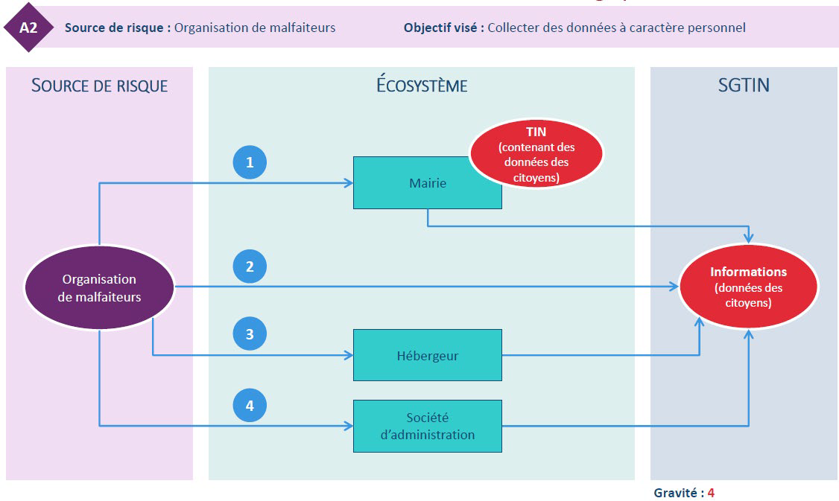

 | (1) Attaque du SI de renouvellement par rebond via le SI de la mairie
 | (2) Attaque "directe" du SI de renouvellement de la SGTIN
 | (3) Vol de données via le vol d'un matériel ou support de données dans les locaux de l'hébergeur
 | (4) Attaque du SI de renouvellement par rebond via la société d'administration du SI

Atelier 4 - SO2
Scénario opérationnel 2 :
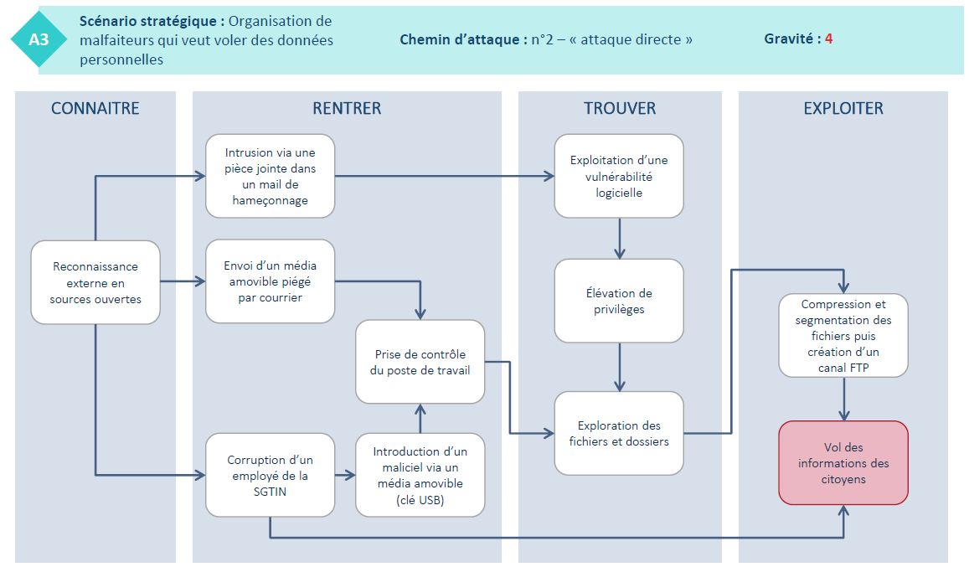

CONNAITRE
RENTRER
TROUVER
EXPLOITER

Intrusion via canal d’accès préexistant

Reconnaissance externe sources ouvertes
1
Intrusion via phishing sur RH
Reconnaissance interne réseau bureautique & IT
Exploitation maliciel de collecte et d’exploitation

Intrusion via le site du CE

Création et maintien d’un canal d’exfiltration via poste internet
Latéralisation vers le RZO LAN et R&D
2

Vol & exploitation de données de R&D
Corruption d’un personnel de la R&D
Reconnaissance externe avancée
3
Corruption d’un prestataire d’entretien des locaux
Clé USB piégée connectée sur un poste de R&D

Atelier 5 - Risques
Index | Risque | Risque | Stratégie de traitement | Sources de risque | Objectifs visés | Evénements redoutés | Scénarios stratégiques | Gravité | Scénarios opérationnels | Vraisemblance
R1 | Vol de données à caractère personnel de citoyens par une organisation de malfaiteurs, en exfiltrant des données par rebond via un poste de travail du SI de la mairie | Élevé | Réduire | Organisation de malfaiteurs | Gagner de l'argent en collectant des informations (données à caractère personnel) | Divulgation ou vol des informations concernant le citoyen | SS1 | 4 | SO1 | 3
R2 | Vol de données à caractère personnel de citoyens par une organisation de malfaiteurs, en exfiltrant des données par attaque directe du SI de renouvellement de TIN | Élevé | Réduire | Organisation de malfaiteurs | Gagner de l'argent en collectant des informations (données à caractère personnel) | Divulgation ou vol des informations concernant le citoyen | SS1 | 4 | SO2 | 4
R3 | Vol de données à caractère personnel de citoyens par une organisation de malfaiteurs, en exfiltrant des données par rebond via un poste de travail d'un employé de la société d'administration du SI | Moyen | Réduire | Organisation de malfaiteurs | Gagner de l'argent en collectant des informations (données à caractère personnel) | Divulgation ou vol des informations concernant le citoyen | SS1 | 4 | SO3 | 2
R4 | Vol de données à caractère personnel de citoyens par une organisation de malfaiteurs, via le vol d'un matériel ou support de données dans les locaux de l'hébergeur | Moyen | Réduire | Organisation de malfaiteurs | Gagner de l'argent en collectant des informations (données à caractère personnel) | Divulgation ou vol des informations concernant le citoyen | SS1 | 4 | SO4 | 2
R5 | Impression de faux TIN par une organisation de malfaiteurs suite à la prise de contrôle d'un poste de travail d'un agent de la mairie | Élevé | Réduire | Organisation de malfaiteurs | Gagner de l'argent en revendant des TIN | Création de faux TIN / Certains TIN imprimés ne correspondent pas à des demandes légitimes | SS2 | 4 | SO5 | 3
R6 | Impression de faux TIN par une organisation de malfaiteurs suite à une intrusion sur le serveur frontal du SI de renouvellement de TIN | Moyen | Réduire | Organisation de malfaiteurs | Gagner de l'argent en revendant des TIN | Création de faux TIN / Certains TIN imprimés ne correspondent pas à des demandes légitimes | SS2 | 4 | SO6 | 2
R7 | Interruption prolongée de la fabrication de TIN légitimes par un activiste ayant usurpé l'identité d'un employé de la société d'administration du SI | Moyen | Réduire | Activiste | Perturber la fabrication de TIN | Création de faux TIN / Certains TIN imprimés ne correspondent pas à des demandes légitimes | SS4 | 3 | SO7 | 2
R8 | Fabrication de faux TIN par un Etat après avoir pris le contrôle d'un poste de travail d'un agent de la mairie | Elevé | Réduire | État | Faire fabriquer des faux TIN pour faire circuler des espions sur le territoire | Création de faux TIN / Certains TIN imprimés ne correspondent pas à des demandes légitimes | SS5 | 4 | SO8 | 3
R9 | Fabrication de faux TIN par un Etat après avoir obtenu un accès non autorisé sur le serveur de fichiers du SI de renouvellement | Moyen | Réduire | État | Faire fabriquer des faux TIN pour faire circuler des espions sur le territoire | Création de faux TIN / Certains TIN imprimés ne correspondent pas à des demandes légitimes | SS5 | 4 | SO9 | 2
R10 | Interruption prolongée du fonctionnement du service de renouvelllement suite au sabotage, par un agent malveillant de la SGTIN, du SI de renouvellement de TIN | Faible | Maintenir | Agent malveillant SGTIN | Discréditer ou saboter le service de renouvellement de TIN | Indisponibilité prolongée du service de demande de renouvellement de TIN | SS6 | 2 | SO10 | 2

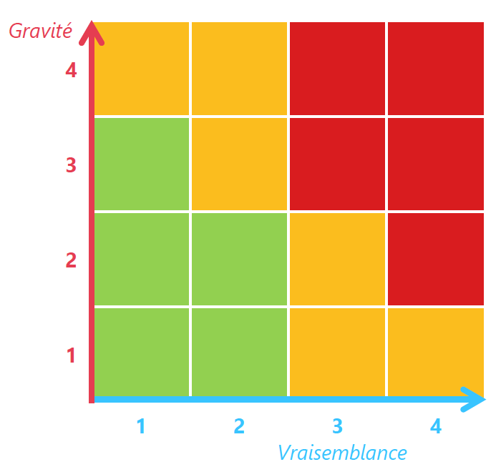
R1 R5
R8
R3 R4 R6 R9
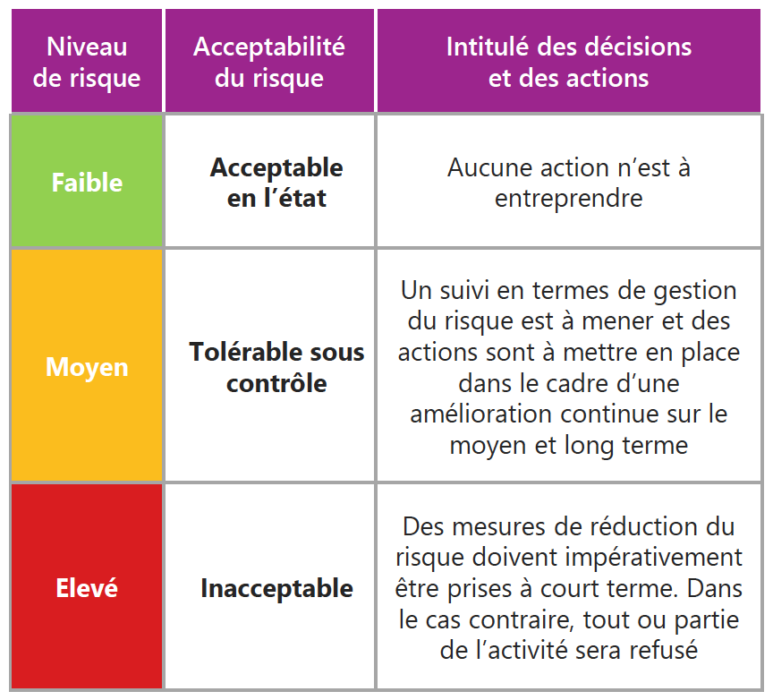
R2

R7

R10

Atelier 5 - Risques résiduels
Cartographie du risque actuel | Cartographie du risque résiduel
avant traitement | après application du Plan de traitement

R3 R4 R6 R9
R3 R4 R6 R9
R1 R5
R8
R1 R2 R5 R8
R2

R7
R7

R10
R10

